Sheet1
款号 | 颜色 | 背面 | 尺码段 | XS | S | M | L | XL | XXL | 0 | 涉及PO
G1945AX | ER105 - ECRU | 空白 | 全码 | 13 | 26 | 39 | 39 | 26 | 13 | 156 | 2008601
G1945AX | ER105 - ECRU | 有价格 | 全码 | 74 | 148 | 222 | 222 | 148 | 74 | 888 | 2008600,2008602
G1945AX | NV146 - NAVY | 空白 | 全码 | 13 | 26 | 39 | 39 | 26 | 13 | 156 | 2008601
G1945AX | NV146 - NAVY | 有价格 | 全码 | 74 | 148 | 222 | 222 | 148 | 74 | 888 | 2008600,2008602

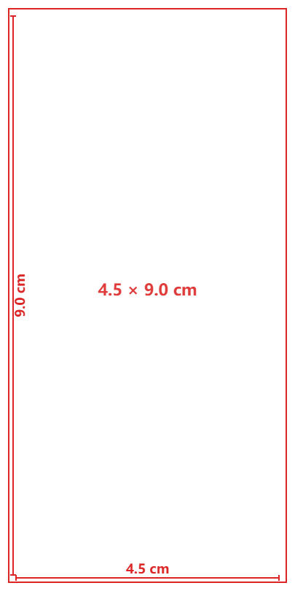
 |  |  | 颜色 | 尺码 | 订单数 | 生产数 | 尺码段 | 背面 | PO号 | 款号
 |  |  | ER105 - ECRU | XS | 74 | 77 | 全码 | 有价格 | 2008600,2008602 | G1945AX
 |  |  |  | S | 148 | 154
 |  |  |  | M | 222 | 231
 |  |  |  | L | 222 | 231
 |  |  |  | XL | 148 | 154
 |  |  |  | XXL | 74 | 77
 |  |  | NV146 - NAVY | XS | 74 | 77
 |  |  |  | S | 148 | 154
 |  |  |  | M | 222 | 231
 |  |  |  | L | 222 | 231
 |  |  |  | XL | 148 | 154
 |  |  |  | XXL | 74 | 77
 |  |  | 空白吊牌 |  | 312 | 325 |  | 背面空白 | 2008601
 |  |  | 合计 |  | 2088 | 2173

